PLATEAU A M
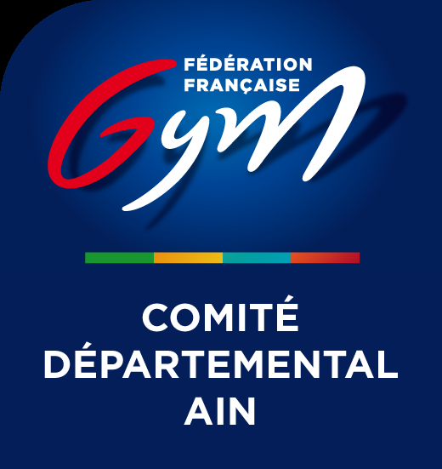

Ordre de passage nominatif - GAF AIN DEPT TOURNOI 2 du 18/05/2023 - LAGNIEU

18/05/2023

PLATEAU A

- 09:30

Subdvision 1 : 09:30 - 10:30
Categories: Federale B 7-9 ans GAF 3
Rotation 1
SAUT | BARRES ASYMÉTRIQUES | POUTRE | SOL
Federale B 7-9 ans GAF 3 | Federale B 7-9 ans GAF 3 | Federale B 7-9 ans GAF 3 | Federale B 7-9 ans GAF 3
LA GEXOISE | LA GEXOISE | S ST ANDRE DE CORCY | LV CHATILLON
Equipe 4: | Equipe 3: | Equipe 8: | Equipe 8:
Roxane VEZIN | Kyara PALMA | Lea GEOFFRAY | Thalia CIZAIRE
Lynna MORCEL | Lea DUQUE | Alice GUILLON | Maëlyne CIZAIRE
EMY DAGOIS | Aadhirai JAGANATHAN | Candice MOREL MILLERON | Eleana GREPELUT
Biánka judith KOLA | Elina NOBS | Leana NOLY | Lenna NGUYEN
 | Laia ROJAS CARRASCO |  | Léana MARTIN

Subdvision 2 : 10:30 - 11:30
Categories: Federale B 7-9 ans GAF 3
Rotation 1
SAUT | BARRES ASYMÉTRIQUES | POUTRE | SOL
Federale B 7-9 ans GAF 3 | Federale B 7-9 ans GAF 3 | Federale B 7-9 ans GAF 3 | Federale B 7-9 ans GAF 3
ECOLE GYMNIQUE DE JASSANS | S ST ANDRE DE CORCY | LV CHATILLON | ALJF AMBERIEU
Equipe 4: | Equipe 6: | Equipe 7: | Equipe 4:
Eleonore MOLLARD | Nell GRANGETTE | Honorine BUCCHIERI | CAPUCINE PACCALLET
Elsa THETE | Coline JACQUELIN | Lou DUVERMY | Louann THIBAULT
Olivia VERDOTONT | Alice JAMBON | Zoé MOLLIER | Lola PROMONET
Janat BOURAS | Romy NAVARRO | Clémentine RIPERT | tyana BRULÉ
 | Alba SANCHEZ | Maéline BUENDIA-BOULLE | Léane EICHENAUER

Subdvision 3 : 11:30 - 12:45
Categories: Federale B 7-9 ans GAF 3
Rotation 1
SAUT | BARRES ASYMÉTRIQUES | POUTRE | SOL | REPOS
Federale B 7-9 ans GAF 3 | Federale B 7-9 ans GAF 3 | Federale B 7-9 ans GAF 3 | Federale B 7-9 ans GAF 3 | Federale B 7-9 ans GAF 3
ECOLE GYMNIQUE DE JASSANS | S ST ANDRE DE CORCY | S ST ANDRE DE CORCY | LV CHATILLON | ALJF AMBERIEU
Equipe 5: | Equipe 7: | Equipe 5: | Equipe 6: | Equipe 5:
Leonor LOPES CARDOSO | Camille GONCALVES | Lola BOULLY | Lena BOSONI | Lio CLEMENDOT
Cassandra MOURIER | Maena GOUX BATISTA | Lola BULGARELLI | Laura DURET | AGATHE DRUON
Emy OLYMPE | Juliette LAURENT | Océane FEVRE | Giuliana COMANDE | Romy RIGAUD
Ilyana RIBEIRO | Camille RUDE | Thais MATHIVET | Cassandre ROSTAING-TAYARD | Eva SAVINE
Melya ETCHEBAR |  | Lia ROSELLO | Lya M'RADAMY | AGATHE BUFFET GUICHARD

- 13:50 PALMARES

